UART
NS16550 UART. Một chip uart phổ biến.
 |  |  |  |  |  |  |  |  |  |  |  |  |  | Chức Năng |  |  |  | 16550 UART
 | Loại ngoại vi |  |  |  |  |  | Có trong SoC |  | Khởi tạo trong U-Boot? |  | Ghi chú |  |  | Bộ đệm (FIFO) |  |  |  | Có bộ đệm FIFO 16 byte, có thể lưu trữ đến 16 byte dữ liệu truyền hoặc nhận.
 | UART (console) |  |  |  |  |  | ✅ |  | ✅ |  | Rất phổ biến |  |  | Kích thước FIFO |  |  |  | 16 byte, cho phép xử lý một khối dữ liệu trước khi kích hoạt ngắt.
 | SPI Flash |  |  |  |  |  | ❌-rời |  | ✅ |  | Nếu dùng để load kernel |  |  | Tốc độ truyền dữ liệu |  |  |  | Hỗ trợ tốc độ truyền cao nhờ khả năng lưu trữ dữ liệu trong FIFO.
 | I2C cảm biến |  |  |  |  |  | ❌ |  | ❌ hoặc ✅ |  | Tùy nhu cầu |  |  | Ngắt (Interrupts) |  |  |  | Ngắt được kích hoạt khi FIFO đầy hoặc khi đạt đến một mức được lập trình sẵn, giúp giảm tải CPU.
 | Ethernet PHY |  |  |  |  |  | ❌ |  | ✅ |  | Nếu cần boot qua mạng |  |  | Quản lý ngắt |  |  |  | CPU chỉ xử lý ngắt khi FIFO đạt mức ngưỡng, giảm số lần ngắt và tăng hiệu suất xử lý.
 | USB WiFi |  |  |  |  |  | ❌ |  | ❌ |  | Thường chỉ dùng trong Linux |  |  | Quản lý dòng dữ liệu |  |  |  | Hiệu quả hơn trong việc quản lý dữ liệu lớn nhờ giảm tải CPU và cải thiện hiệu suất.
 |  |  |  |  |  |  |  |  |  |  |  |  |  | Xử lý lỗi |  |  |  | Giảm nguy cơ lỗi tràn bộ đệm nhờ FIFO, cho phép CPU có thời gian xử lý dữ liệu đã nhận.
 |  |  |  |  |  |  |  |  |  |  |  |  |  | Ứng dụng |  |  |  | Tốt cho hệ thống yêu cầu tốc độ truyền cao và ổn định, như máy tính hiện đại hoặc thiết bị giao tiếp nối tiếp hiệu suất cao.
 |  |  |  |  |  |  |  |  |  |  |  |  |  | Cấu trúc phần cứng |  |  |  | Cấu trúc phức tạp hơn với cơ chế FIFO và điều khiển ngắt tốt hơn.
 |  |  |  |  |  |  |  |  |  |  |  |  |  | Chức năng lập trình |  |  |  | Có thể lập trình để thiết lập mức ngắt theo ngưỡng của FIFO.(có thể là 1, 4, 8, hoặc 14 byte)
 |  | So sánh 8250 và 165500
 |  |  |  | Đặc trưng |  |  |  |  |  | 8250 |  |  |  |  | 16550
 |  |  |  | Bộ đệm FIFO |  |  |  |  |  | Không có FIFO (chỉ 1 byte buffer) |  |  |  |  | 16 byte FIFO cho cả TX và RX
 |  |  |  | Tốc độ truyền tối đa |  |  |  |  |  | ~9600 bps |  |  |  |  | ~115200 bps hoặc cao hơn
 |  |  |  | Cơ chế ngắt |  |  |  |  |  | Ngắt sau mỗi byte |  |  |  |  | Ngắt khi FIFO đạt ngưỡng (4, 8, 14 byte)
 |  |  |  | Hiệu suất CPU |  |  |  |  |  | Tiêu tốn nhiều CPU do xử lý ngắt liên tục |  |  |  |  | Hiệu quả hơn do giảm tần suất ngắt
 |  |  |  | Ứng dụng phổ biến |  |  |  |  |  | Hệ thống cũ, tốc độ truyền thấp |  |  |  |  | Máy tính hiện đại, hệ thống nhúng tốc độ cao
 |  |  |  | Tính tương thích |  |  |  |  |  | Chỉ tương thích với các thiết bị UART đời cũ |  |  |  |  | Tương thích với 8250, thêm tính năng mới
 |  |  |  | Khả năng xử lý dữ liệu |  |  |  |  |  | Kém hiệu quả do không có FIFO |  |  |  |  | Hiệu quả hơn nhờ FIFO
 |  |  |  | Ứng dụng |  |  |  |  |  | Thiết bị cũ, hệ thống đơn giản |  |  |  |  | Hệ thống hiện đại, truyền dữ liệu lớn
 |  |  |  | Cấu trúc phần cứng |  |  |  |  |  | Đơn giản, không có bộ đệm phần cứng |  |  |  |  | Tích hợp FIFO, phức tạp hơn
 |  |  |  | Chức năng lập trình |  |  |  |  |  | Hạn chế, chỉ hỗ trợ cấu hình cơ bản |  |  |  |  | Hỗ trợ cài đặt ngưỡng FIFO (4, 8, 14 byte) để tối ưu ngắt, cấu hình baud rate linh hoạt và điều khiển giao thức phần cứng như RTS/CTS

✅ NS16550 là gì thực sự?
 | NS16550 là một bộ điều khiển UART (Universal Asynchronous Receiver/Transmitter), không phải là một "gate" chia tín hiệu, mà là một thiết bị phần cứng độc lập có chức năng:
 | Nhận dữ liệu nối tiếp (serial) từ bên ngoài.
 | Lưu trữ tạm thời trong FIFO buffer (thường 16 byte).
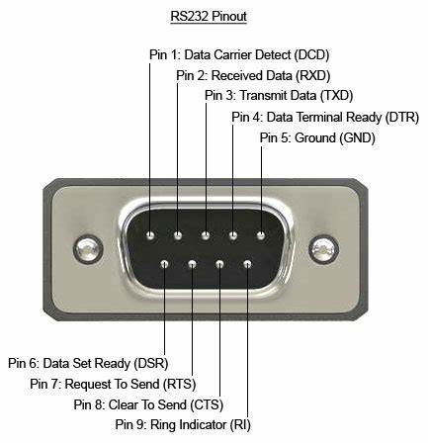
 | Chuyển dữ liệu sang bus hệ thống (thường là memory-mapped I/O).
 | Hỗ trợ ngắt (interrupt) để CPU xử lý khi có dữ liệu.
🔄 Về khả năng xử lý nhiều luồng (multi-stream)
 | ❌ NS16550 không xử lý nhiều luồng UART cùng lúc trong một chip duy nhất.
 | Mỗi chip NS16550 chỉ xử lý một luồng UART (1 TX, 1 RX).
 | Nếu bạn thấy hệ thống có 8 COM ports, thì đó là do:
 | Có 8 chip NS16550 riêng biệt, hoặc
 | Một chip tích hợp nhiều kênh UART (multi-channel UART), mỗi kênh tương đương một NS16550.
📦 Về FIFO buffer
 | Mỗi NS16550 có buffer riêng cho RX và TX (thường là 16 byte).
 | FIFO giúp giảm tải CPU bằng cách cho phép đọc/ghi theo khối thay vì từng byte.
 | Dữ liệu được lưu tạm trong FIFO trước khi CPU hoặc DMA xử lý.

 | ✅ Kiến trúc đề xuất:
 |  | SoC (System on Chip) có thể tích hợp một khối UART logic để xử lý truyền thông nối tiếp.
 |  | Khối UART này có thể tương thích với chuẩn NS16550 — một loại UART phổ biến có bộ đệm FIFO. |  |  |  |  |  |  |  |  |  |  |  |  |  |  |  |  |  |  |  |  |  | sơ đồ kiến trúc phổ biến khác
 |  | NS16550 sẽ xuất tín hiệu ở mức logic (TTL: 3.3V hoặc 5V). |  |  |  |  |  |  |  |  |  |  |  |  |  |  |  |  |  |  |  |  |  |  | 1. UART ↔ USB (qua chip chuyển đổi) |  |  |  | [MCU UART] → [USB-UART Converter] → [PC USB Port]
 |  | Để giao tiếp với thiết bị RS-232 bên ngoài, cần một mạch chuyển mức điện áp như MAX232 để chuyển đổi từ TTL sang RS-232 (±12V). |  |  |  |  |  |  |  |  |  |  |  |  |  |  |  |  |  |  |  |  |  |  | 2. UART ↔ Bluetooth (Serial over Bluetooth) |  |  |  | [MCU UART] → [Bluetooth Module] ⇄ [Smartphone/PC]
 |  |  |  |  |  |  |  |  |  |  |  |  |  |  |  |  |  |  |  |  |  |  |  |  | 3. UART ↔ Wi-Fi (Serial over Wi-Fi) |  |  |  | [MCU UART] → [Wi-Fi Module] ⇄ [Router/Server]
 | Cơ chế Flow Control (Điều khiển luồng) |  |  |  |  |  |  |  |  |  |  | // được hỗ trợ bởi kiến trúc trên |  |  |  |  |  |  |  |  |  |  |  |  | 4. UART nội bộ trong SoC (SoC ↔ Peripheral) |  |  |  | [CPU] → [UART Controller] → [Peripheral Device]
 |  | RTS (Request to Send): Thiết bị yêu cầu gửi dữ liệu. |  |  |  |  |  |  |  |  |  |  |  |  |  |  |  |  |  |  |  |  |  |  | 5. UART ↔ RS485 (qua mạch chuyển đổi) |  |  |  | [MCU UART] → [RS485 Transceiver] → [Bus Network]
 |  | CTS (Clear to Send): Thiết bị kia phản hồi cho phép gửi.
 |  | Cơ chế: Dựa vào tín hiệu điện trên chân RTS/CTS để điều phối việc truyền dữ liệu.
 |  | Ví dụ:
 |  |  |  | Thiết bị A → RTS = HIGH → yêu cầu gửi
 |  |  |  | Thiết bị B → CTS = HIGH → cho phép gửi
 |  |  |  | → Thiết bị A bắt đầu truyền dữ liệu

NS16550 UART uboot
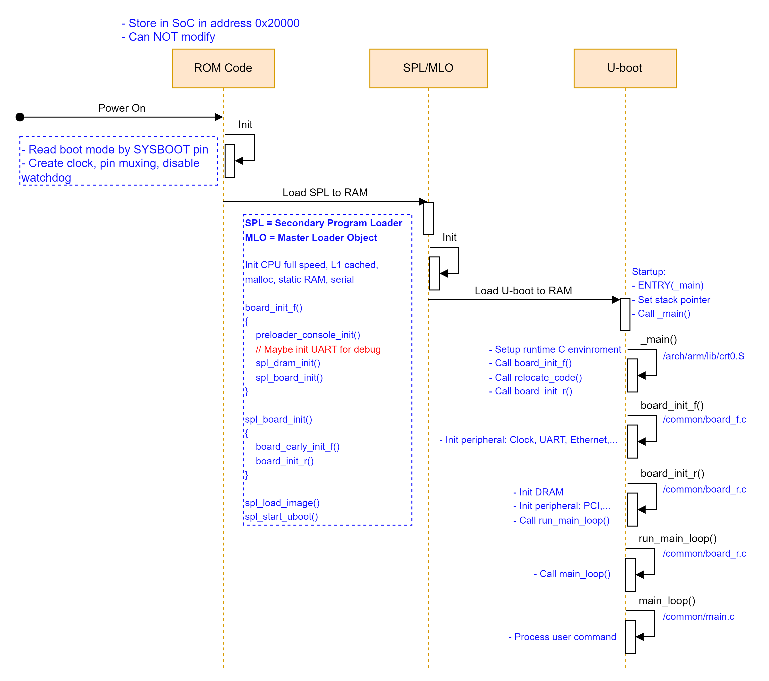
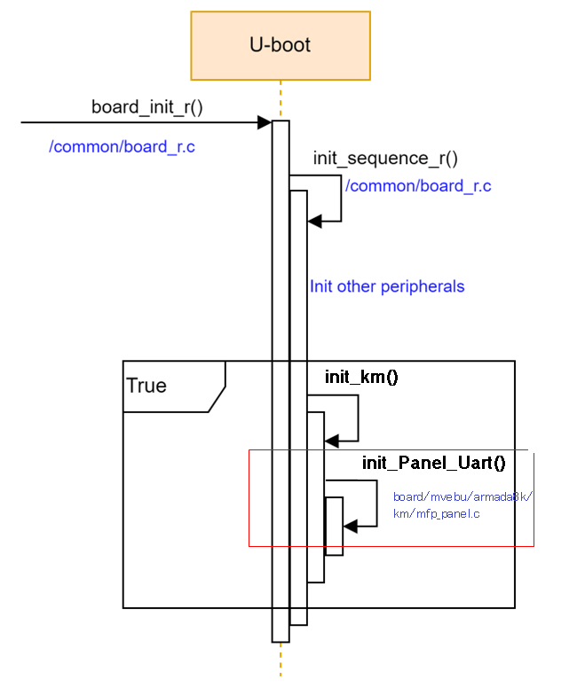

 |  |  |  |  |  |  |  |  |  |  |  |  |  |  |  |  |  |  |  |  |  |  |  |  |  |  | Được cung cấp sẵn
 |  |  |  |  |  |  |  |  |  |  |  |  |  |  |  |  |  |  |  |  |  |  |  |  |  |  | thêm mới

file thêm mới cho việc khởi tạo chuyên biệt

 |  | common/board_r.c |  |  |  |  |  |  |  |  |  |  | board\mvebu\armada8k\km\mfp_panel.c |  |  |  |  |  |  |  | drivers\serial\serial_ns16550.c |  |  |  |  | drivers\serial\ns16550.c

U-boot |  |  |  |  | void board_init_r(gd_t *new_gd, ulong dest_addr)

thêm hàm khởi tạo cho 16550 uart
 |  |  |  |  |  | if (initcall_run_list(init_sequence_r))
 |  |  |  |  |  |  | …
 |  |  |  |  |  | static int init_km(void)
include\configs\mvebu-common.h thêm các tham số liên quan đến việc cấu hình uart
qua nhiều bước tạo macro để có thể tái sử dụng code cho nhiều module 16550 chung cách khởi tạo cùng 1 lúc
 |  |  |  |  |  |  |  | init_Panel_Uart(); |  |  |  |  |  | void init_Panel_Uart(void)

 |  |  |  |  |  |  |  |  |  |  |  |  |  |  |  | baudrate = gd->baudrate;
 |  |  |  |  |  |  |  |  |  |  |  |  |  |  |  | gd->baudrate = CONFIG_PANEL_BAUDRATE;
 |  |  |  |  |  |  |  |  |  |  |  |  |  |  |  | panel_Uart->start(); |  |  |  |  |  | static int eserial##port##_init(void)

 |  |  |  |  |  |  |  |  |  |  |  |  |  |  |  | gd->baudrate = baudrate;
 |  |  |  |  |  |  |  |  |  |  |  |  |  |  |  |  |  |  |  |  |  |  | int clock_divisor; \
 |  |  |  |  |  |  |  |  |  |  |  |  |  |  |  |  |  |  |  |  |  |  | clock_divisor = ns16550_calc_divisor(serial_ports[port-1], \
 |  |  |  |  |  |  |  |  |  |  |  |  |  |  |  |  |  |  |  |  |  |  | CONFIG_SYS_NS16550_CLK, gd->baudrate); \
 |  |  |  |  |  |  |  |  |  |  |  |  |  |  |  |  |  |  |  |  |  |  | NS16550_init(serial_ports[port-1], clock_divisor); \
 |  |  |  |  |  |  |  |  |  |  |  |  |  |  |  |  |  |  |  |  |  |  |  |  |  |  | void NS16550_init(NS16550_t com_port, int baud_divisor)

cấu hình tính cho uart bằng cách set trực tiếp các giá trị vào thanh ghi tương ứng (Các thanh ghi này nằm trên ngoại vi UART NS16550, nhưng được ánh xạ vào không gian địa chỉ của SoC thông qua memory-mapped I/O.)
 |  |  |  |  |  |  |  |  |  |  |  |  |  |  |  |  |  |  |  |  |  |  |  |  |  |  |  | …

 | QA

 |  | Khi khởi tạo U-Boot, nếu chưa có phương thức xuất log thì debug kiểu gì?
 |  | Nếu các phương pháp xuất log đã có, thì chúng xuất hiện sớm nhất từ đâu?
 |  |  | Giai đoạn |  |  |  |  |  |  | Phương pháp debug/log
 |  |  | Rất sớm (pre-console) |  |  |  |  |  |  | JTAG, GPIO toggle, LED blink
 |  |  | Sau khi UART init |  |  |  |  |  |  | UART log (qua serial console) |  |  |  |  |  |  | => diễn ra rất sớm, thông thường ở uboot board_init_f()
 |  |  | Sau khi DRAM init |  |  |  |  |  |  | Có thể dùng log buffer, hoặc lưu log vào RAM
 |  |  | Sau khi hệ thống ổn định |  |  |  |  |  |  | Log ra file, mạng, hoặc lưu trữ

uart kernel

device tree |  |  |  |  |  |  |  |  |  |  |  |  |  |  |  |  |  |  | 🔧 1. reg-shift = <2>; là gì?
 | dw_uart_165500: uart@8e8003800 { /* LPPP debug terminal */ |  |  |  |  |  |  |  |  |  |  |  |  |  |  |  |  |  | Thuộc tính này chỉ cách tính địa chỉ của các thanh ghi UART trong bộ nhớ.
 | compatible = "snps,dw-apb-uart"; |  |  |  |  |  |  |  |  |  |  |  |  |  |  |  |  |  | Thông thường, các thanh ghi UART (như THR, RBR, IER,…) nằm liên tiếp nhau, mỗi cái cách nhau 1 byte.
 | reg = <0x8 0xe8003800 0 0x800>; |  |  |  |  |  |  |  |  |  |  |  |  |  |  |  |  |  | Nhưng một số thiết kế phần cứng lại dịch địa chỉ để mỗi thanh ghi cách nhau nhiều hơn 1 byte.
 | clock-frequency = <7380000>; /* 7380000 = 25000000Hz / (NUMERATOR(0x271)/DENOMINATOR(0x171)) / 2 */ |  |  |  |  |  |  |  |  |  |  |  |  |  |  |  |  |  | 👉 Với reg-shift = 2:
 | /* see 88PAQZ01-Register-Specs-Rev0.1-PRELIMINARY.pdf 6.1.2.1, 6.1.2.63 */ |  |  |  |  |  |  |  |  |  |  |  |  |  |  |  |  |  |  | Điều này có nghĩa là mỗi thanh ghi cách nhau (2^2 = 4) bytes.
 | interrupts = <0 38 4>; |  |  |  |  |  |  |  |  |  |  |  |  |  |  |  |  |  |  | Ví dụ:
 | reg-shift = <2>; |  |  |  |  |  |  |  |  |  |  |  |  |  |  |  |  |  |  | Thanh ghi 0 (RBR) ở địa chỉ offset 0x00
 | reg-io-width = <4>; |  |  |  |  |  |  |  |  |  |  |  |  |  |  |  |  |  |  | Thanh ghi 1 (THR) ở địa chỉ offset 0x04
 | snps,uart-16550-compatible; |  |  |  |  |  |  |  |  |  |  |  |  |  |  |  |  |  |  | Thanh ghi 2 (IER) ở địa chỉ offset 0x08
 | status = "disabled"; |  |  |  |  |  |  |  |  |  |  |  |  |  |  |  |  |  |  | …
 | }; |  |  |  |  |  |  |  |  |  |  |  |  |  |  |  |  |  | Nếu không có reg-shift, driver sẽ giả định các thanh ghi cách nhau 1 byte (offset 0x00, 0x01, 0x02,…).

 |  |  |  |  |  |  |  |  |  |  |  |  |  |  |  |  |  |  | 📦 2. reg-io-width = <4>; là gì?
 |  |  |  |  |  |  |  |  |  |  |  |  |  |  |  |  |  |  | Thuộc tính này chỉ độ rộng của mỗi lần truy cập I/O, tức là driver sẽ đọc/ghi 4 bytes (32-bit) mỗi lần.
 |  |  |  |  |  |  |  |  |  |  |  |  |  |  |  |  |  |  | Nếu là <1> thì đọc/ghi 1 byte (8-bit)
 |  |  |  |  |  |  |  |  |  |  |  |  |  |  |  |  |  |  | Nếu là <2> thì đọc/ghi 2 bytes (16-bit)
 |  |  |  |  |  |  |  |  |  |  |  |  |  |  |  |  |  |  | Nếu là <4> thì đọc/ghi 4 bytes (32-bit)
 |  |  |  |  |  |  |  |  |  |  |  |  |  |  |  |  |  |  | Điều này phụ thuộc vào cách phần cứng thiết kế thanh ghi: có thể là 8-bit, 16-bit hoặc 32-bit.

RootFS OverView
🧱 Các thành phần chính của RootFS

Thành phần | Mục đích sử dụng |  |  |  | Cách tạo ra |  |  | Source nằm ở đâu
/bin | Chứa các lệnh cơ bản (ls, cp, mv, sh, …) |  |  |  | Build từ source (BusyBox, coreutils, bash, …) |  |  | Source từ BusyBox, GNU coreutils, bash, …
/sbin | Lệnh quản trị hệ thống (init, ifconfig, …) |  |  |  | Build từ source |  |  | Source từ các gói quản trị hệ thống
/etc | Tập tin cấu hình hệ thống |  |  |  | Tạo thủ công hoặc copy từ distro |  |  | Không cần biên dịch, là file text
/lib, /lib64 | Thư viện dùng chung (libc, libm, …) |  |  |  | Build từ source (glibc, musl, …) |  |  | Source từ glibc, musl, uClibc
/usr | Chứa phần mềm người dùng, thư viện, tài liệu |  |  |  | Build từ source hoặc cài từ distro |  |  | Source từ các gói phần mềm
/dev | Thiết bị ảo (tty, null, sda, …) |  |  |  | Tạo bằng mknod hoặc udev |  |  | Không có source, do kernel quản lý
/proc, /sys | Hệ thống tập tin ảo (thông tin kernel, thiết bị) |  |  |  | Kernel tự tạo khi mount |  |  | Không cần source, do kernel tạo
/tmp | Thư mục tạm thời |  |  |  | Tạo thủ công |  |  | Không cần source
/var | Dữ liệu thay đổi thường xuyên (log, cache, …) |  |  |  | Tạo thủ công hoặc copy |  |  | Không cần biên dịch
/home | Thư mục người dùng |  |  |  | Tạo thủ công |  |  | Không cần source
/root | Thư mục home của user root |  |  |  | Tạo thủ công |  |  | Không cần source
/init hoặc /sbin/init | Trình khởi động hệ thống đầu tiên |  |  |  | Build từ BusyBox, systemd, init-ng, … |  |  | Source từ BusyBox hoặc systemd
/etc/init.d/ | Script khởi động dịch vụ |  |  |  | Tạo thủ công hoặc từ distro |  |  | Shell script
/etc/udev/rules.d/ | Quy tắc quản lý thiết bị |  |  |  | Tạo thủ công hoặc từ gói udev |  |  | File cấu hình

🛠️ Cách tạo RootFS
1. Tạo thủ công: Tạo thư mục, copy file, viết script.
2. Dùng công cụ tự động:
Buildroot: dễ dùng, build toàn bộ RootFS.
Yocto: mạnh mẽ, tùy biến cao.
debootstrap: tạo RootFS Debian/Ubuntu.
Docker export: trích xuất RootFS từ container.

Thành phần |  | Thư mục |  | Mục đích sử dụng |  |  | Cách tạo ra |  |  | Source nằm ở đâu |  | Thời điểm tạo ra |  | Được chạy từ đâu
Executable binaries |  | /bin, /sbin, /usr/bin |  | Lệnh cơ bản và quản trị hệ thống |  |  | Build từ source |  |  | BusyBox, coreutils, bash, … |  | Khi build RootFS |  | Shell, init, script
Thư viện dùng chung |  | /lib, /lib64, /usr/lib |  | Hỗ trợ thực thi chương trình |  |  | Build từ source |  |  | glibc, musl, uClibc |  | Khi build RootFS |  | Tự động khi chương trình gọi
Cấu hình hệ thống |  | /etc |  | Thiết lập hệ thống, dịch vụ |  |  | Tạo thủ công hoặc copy |  |  | Không cần biên dịch |  | Khi cấu hình RootFS |  | Được đọc bởi các tiến trình
Quy tắc thiết bị |  | /etc/udev/rules.d/ |  | Quản lý thiết bị tự động |  |  | Tạo thủ công hoặc từ gói udev |  |  | File cấu hình |  | Khi cấu hình RootFS |  | udevd sau khi kernel phát hiện thiết bị
Script khởi động |  | /etc/init.d/ |  | Khởi động dịch vụ hệ thống |  |  | Tạo thủ công hoặc từ distro |  |  | Shell script |  | Khi cấu hình RootFS |  | init hoặc systemd
Home người dùng |  | /root, /home |  | Lưu dữ liệu cá nhân |  |  | Tạo thủ công |  |  | Không cần source |  | Khi cấu hình RootFS |  | Khi người dùng đăng nhập
.profile |  | /root/.profile |  | Thiết lập môi trường cho user root |  |  | Tạo thủ công |  |  | Không cần source |  | Khi cấu hình RootFS |  | Khi user root đăng nhập shell
Thiết bị ảo |  | /dev |  | Giao tiếp với phần cứng |  |  | Tạo bằng mknod hoặc udev |  |  | Kernel quản lý |  | Khi boot hoặc runtime |  | Kernel và udevd
Tập tin ảo hệ thống |  | /proc, /sys |  | Truy xuất thông tin kernel và thiết bị |  |  | Kernel tự tạo |  |  | Kernel |  | Khi boot |  | Kernel
Thư mục tạm |  | /tmp |  | Lưu dữ liệu tạm thời |  |  | Tạo thủ công |  |  | Không cần source |  | Khi cấu hình RootFS |  | Bởi các chương trình
Dữ liệu thay đổi |  | /var |  | Log, cache, PID, spool,… |  |  | Tạo thủ công hoặc từ distro |  |  | Không cần source |  | Khi cấu hình RootFS |  | Bởi các dịch vụ
Trình khởi động hệ thống |  | /sbin/init, /init |  | Khởi động tiến trình đầu tiên |  |  | Build từ BusyBox, systemd |  |  | BusyBox, systemd |  | Khi build RootFS |  | Kernel gọi sau khi boot

Setting for D103, EDH, SEC1, SEC2
Ví dụ:
msg=`cat /proc/cmdline`
set -- $msg
echo "ulimit -n 8192"
ulimit -n 8192
echo "start haveged"
haveged_daemon
UART_COMMON_PARAM="19200 parenb -parodd cs8 -hupcl -cstopb cread clocal -crtscts -ignbrk -brkint -ignpar -parmrk -inpck -istrip -inlcr -igncr -icrnl -ixon -ixoff -iuclc -ixany -imaxbel -iutf8 -opost -olcuc -ocrnl -onlcr -onocr -onlret -ofill -ofdel nl0 cr0 tab0 bs0 vt0 ff0 -isig -icanon -iexten -echo -echoe -echok -echonl -noflsh -xcase -tostop -echoprt -echoctl -echoke"
# D103の設定.
stty -F /dev/ttyD103 ${UART_COMMON_PARAM}
# EDH・地紋の設定.
Setting for CSRC
stty -F /dev/ttyEDH ${UART_COMMON_PARAM}
stty -F /dev/ttySEC1 ${UART_COMMON_PARAM}
stty -F /dev/ttySEC2 ${UART_COMMON_PARAM}
# デバッグターミナルがttyS5時はCSRCを無効にする.
cat /proc/consoles | grep ttyS5 > /dev/null
if [ 0 -eq $? ]; then
# シンボリックリンクを消しておく.
rm /dev/ttyCSRC
else
stty -F /dev/ttyCSRC 38400 -parenb -parodd cs8 hupcl -cstopb cread clocal crtscts -ignbrk -brkint -ignpar -parmrk -inpck -istrip -inlcr -igncr icrnl ixon -ixoff -iuclc -ixany -imaxbel -iutf8 opost -olcuc -ocrnl -onlcr -onocr -onlret -ofill -ofdel nl0 cr0 tab0 bs0 vt0 ff0 isig icanon iexten -echo echoe echok -echonl -noflsh -xcase -tostop -echoprt echoctl echoke
fi

🔧 Các lệnh thao tác với thiết bị trong Linux |  |  |  |  |  |  |  |  | 📁 Tương tác với các hệ thống tập tin đặc biệt

Lệnh |  |  | Chức năng chính |  |  | Tác động đến thiết bị |  |  | Hệ thống tập tin |  | Mục đích |  | Tương tác bằng
stty |  |  | Cấu hình thiết bị terminal (UART, tty) |  |  | Có |  |  | /dev |  | Thiết bị thực (block, char) |  | echo, cat, dd, mknod
echo |  |  | Ghi dữ liệu vào thiết bị hoặc file cấu hình |  |  | Có (tùy mục đích) |  |  | /proc |  | Thông tin kernel, tiến trình |  | cat, echo, grep, awk
cat |  |  | Đọc dữ liệu từ thiết bị hoặc file hệ thống |  |  | Có |  |  | /sys |  | Cấu hình thiết bị, driver |  | echo, cat, udevadm
dd |  |  | Đọc/ghi dữ liệu thô từ thiết bị (block device) |  |  | Có
hexdump, xxd |  |  | Hiển thị dữ liệu nhị phân từ thiết bị |  |  | Không (chỉ đọc)
mknod |  |  | Tạo thiết bị đặc biệt trong /dev |  |  | Có
lsmod |  |  | Liệt kê các kernel module đang được nạp |  |  | Không
modprobe, insmod, rmmod |  |  | Nạp/gỡ kernel module (driver) |  |  | Có
udevadm |  |  | Kiểm tra, reload, trigger udev rules |  |  | Có
dmesg |  |  | Xem log kernel (thường liên quan đến thiết bị) |  |  | Không
lspci, lsusb, lsblk, lscpu |  |  | Liệt kê thông tin phần cứng |  |  | Không
setserial |  |  | Cấu hình cổng serial (cũ, ít dùng hơn stty) |  |  | Có
watch, inotifywait |  |  | Theo dõi thay đổi thiết bị hoặc file |  |  | Không trực tiếp
mount, umount |  |  | Gắn/thu hồi thiết bị lưu trữ |  |  | Có
blkid, fdisk, parted |  |  | Quản lý phân vùng thiết bị lưu trữ |  |  | Có

HW_QSPI
1. HW
1.1. QSPI overview |  |  | Refer : | Quad-SPI interface on STM32 microcontrollers and microprocessors - Application note
 |  |  |  | w25q128fv rev.m 05132016 kms.pdf
 |  | Table compare single, dual, quad SPI

 | Giao thức | Lanes |  | Tốc độ (Speed) |  | Pinout |  |  | Type | Architecture | Maximum bandwidth | QSPI (Quad Serial Peripheral Interface) là một giao thức giao tiếp tốc độ cao được sử dụng để kết nối bộ nhớ Flash với vi điều khiển hoặc bộ xử lý. Nó hoạt động trên nguyên tắc truyền dữ liệu nối tiếp nhưng có thể sử dụng 4 đường dữ liệu (Quad) song song để tăng tốc độ truyền dữ liệu.
 | Single SPI | 1 |  | Tối đa 50 MHz |  | 6 pin: SCLK, CS, IO0 (MOSI), IO1 (MISO), VCC, GND |  |  | Serial, synchronous | Master-Slave | 50 Mbps
 | Dual SPI | 2 |  | Tối đa 50 MHz (1 clock, 2 data) |  | 6 pin: SCLK, CS, IO0 (MOSI), IO1 (MISO), VCC, GND |  |  | Serial, synchronous | Master-Slave | 100 Mbps
 | Quad SPI (QSPI) | 4 |  | Tối đa 100 MHz (1 clock, 4 data) |  | 8 pin: SCLK, CS, IO0, IO1, IO2, IO3, VCC, GND |  |  | Serial, synchronous | Master-Slave | 400 Mbps (với 100 MHz)

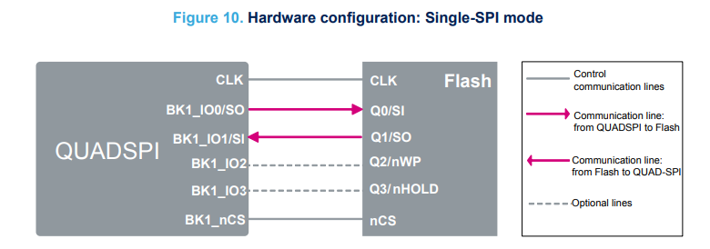
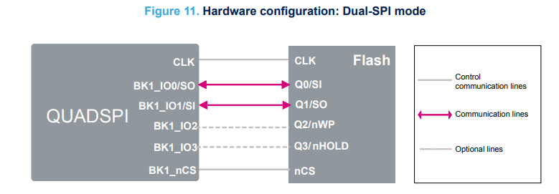
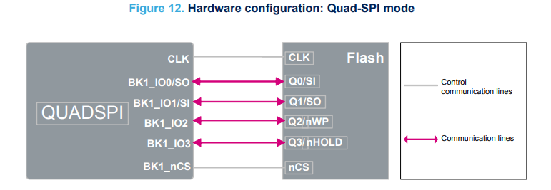
 | Chức năng các chân
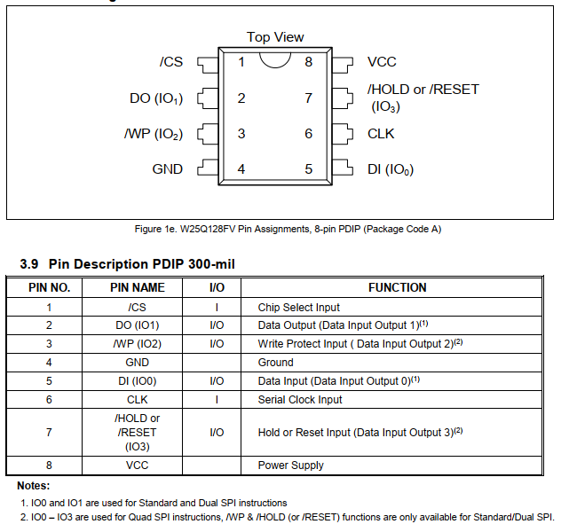

 |  |  |  |  | s

 | - Bao gồm 5 phase chính :
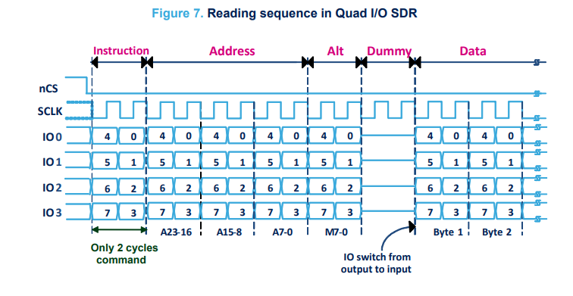

 |  |  |  |  |  |  |  | - Instruction : command(8bit) sẽ được gửi từ bộ điều khiển (controller) đến bộ nhớ Flash để yêu cầu ghi, đọc, xóa. - Address : Địa chỉ bộ nhớ thực hiện command - Alt(Alternate) : Chọn mode single, dual, quad - Dummy hoạt động ở tần số cao, có thể có độ trễ khi thay đổi các tín hiệu dữ liệu giữa input và output. Pha dummy đảm bảo rằng có đủ thời gian để chuyển từ output sang input, giúp quá trình truyền dữ liệu diễn ra chính xác - Data : dữ liệu ghi, đọc, xóa ( Số byte đọc, ghi mong muốn)

 | Instruction Set Table
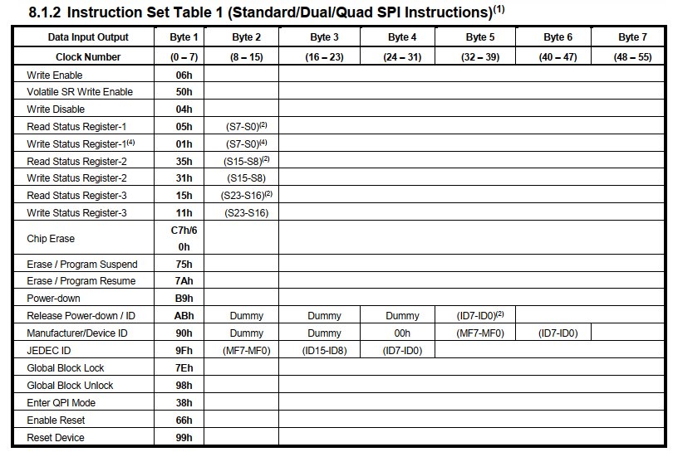
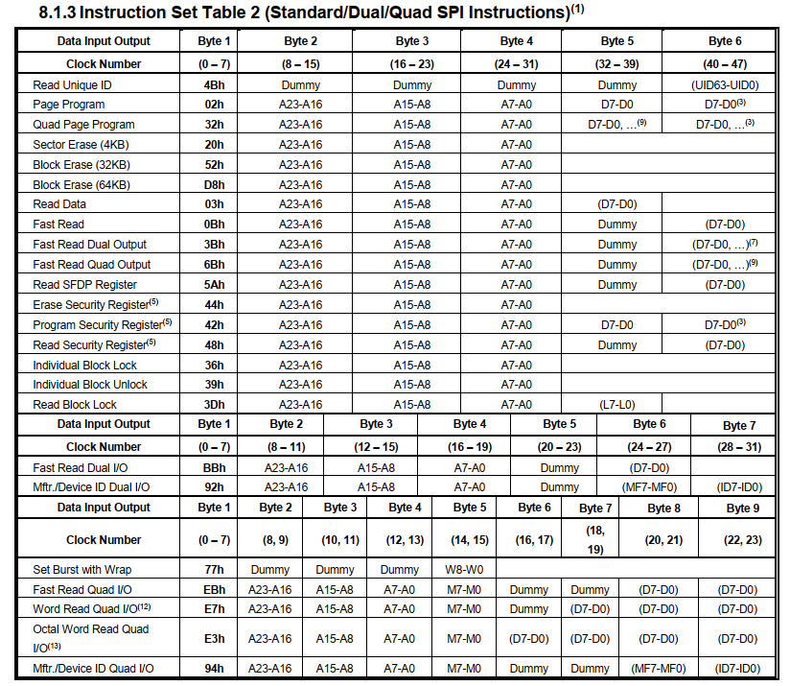
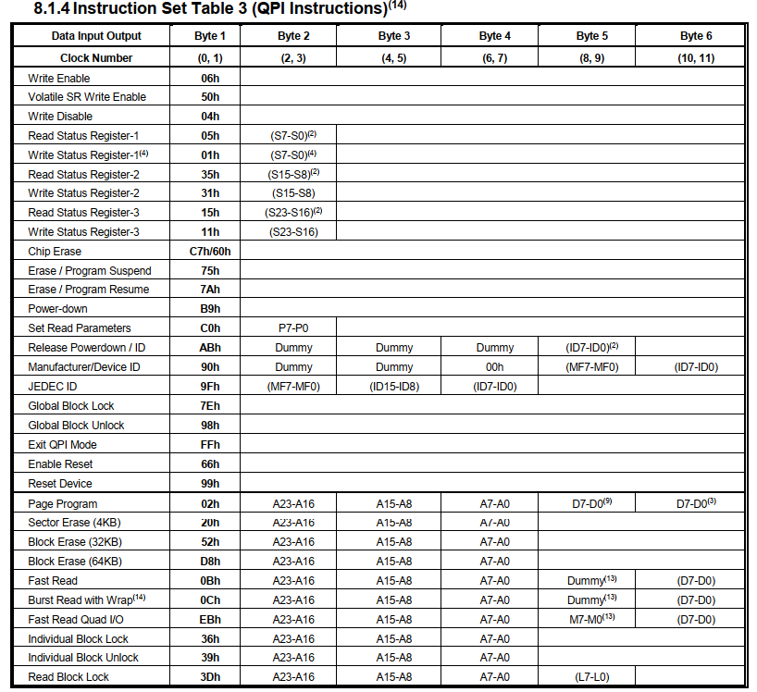

 | Read Flash
 | - Cho phép đọc một hoặc nhiều byte dữ liệu tuần tự từ bộ nhớ. ( có thể đọc hết data trong 1 lệnh)
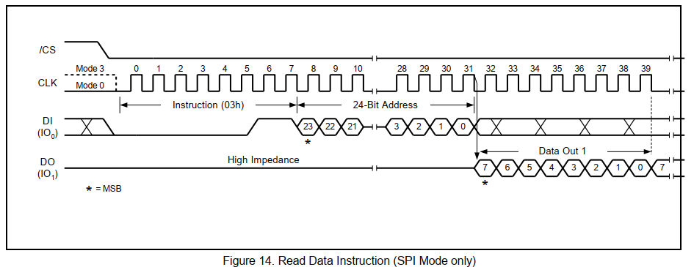
Mode 3 (CPOL = 1, CPHA = 1) Mode 0 (CPOL = 0, CPHA = 0)
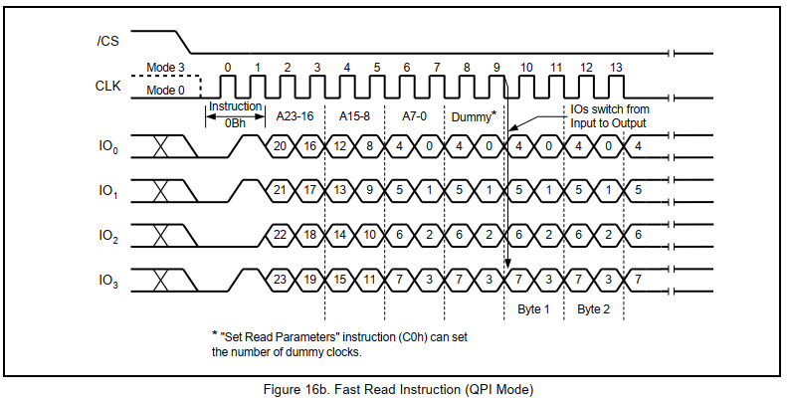

 | Write Flash
 | - Cho phép ghi (1-256 byte) dữ liệu tuần tự từ bộ nhớ.
 | - Nếu gửi nhiều hơn 256 byte tới thiết bị, địa chỉ sẽ quay vòng về đầu trang và ghi đè dữ liệu đã gửi trước đó.
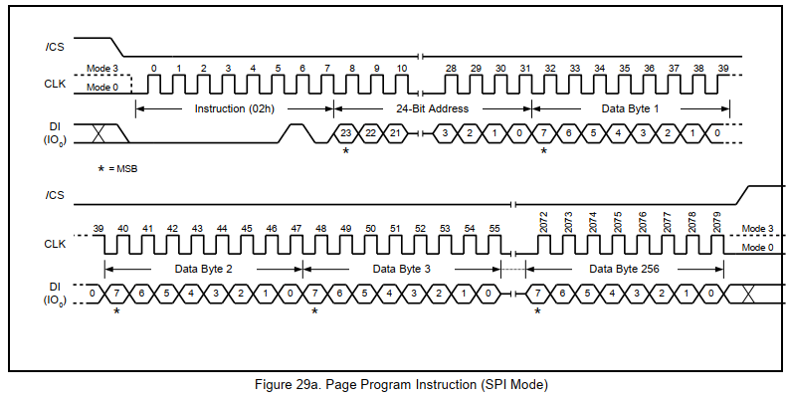
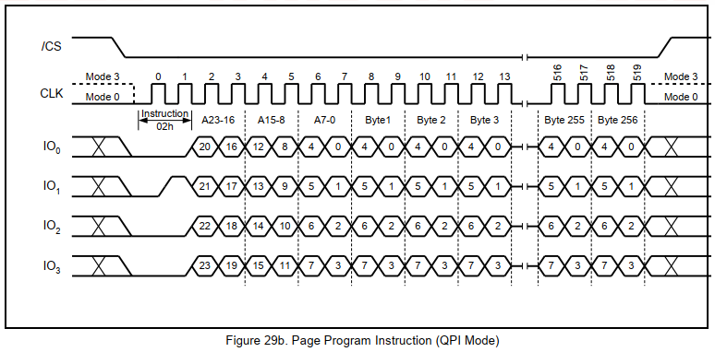

 | Erase Flash
 | - Có thể xóa flash theo sector (thường là 4KB) , block ( gồm nhiều sector),...

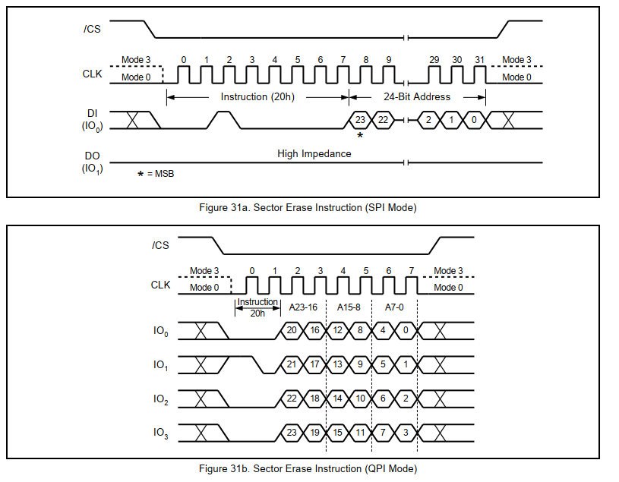

1.2. HW block diagram
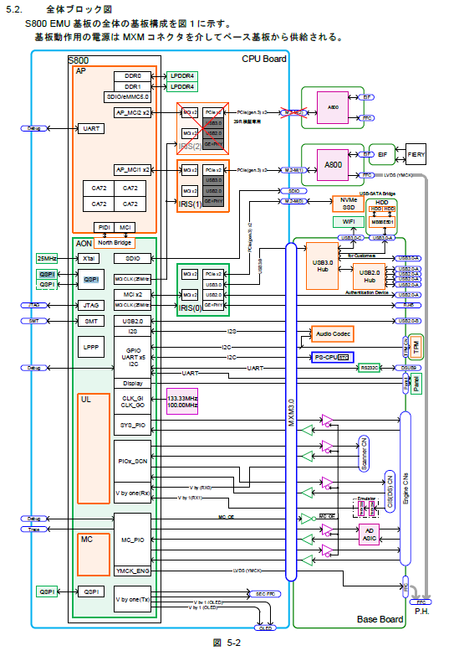
SB QSPI Flash
MC QSPI Flash
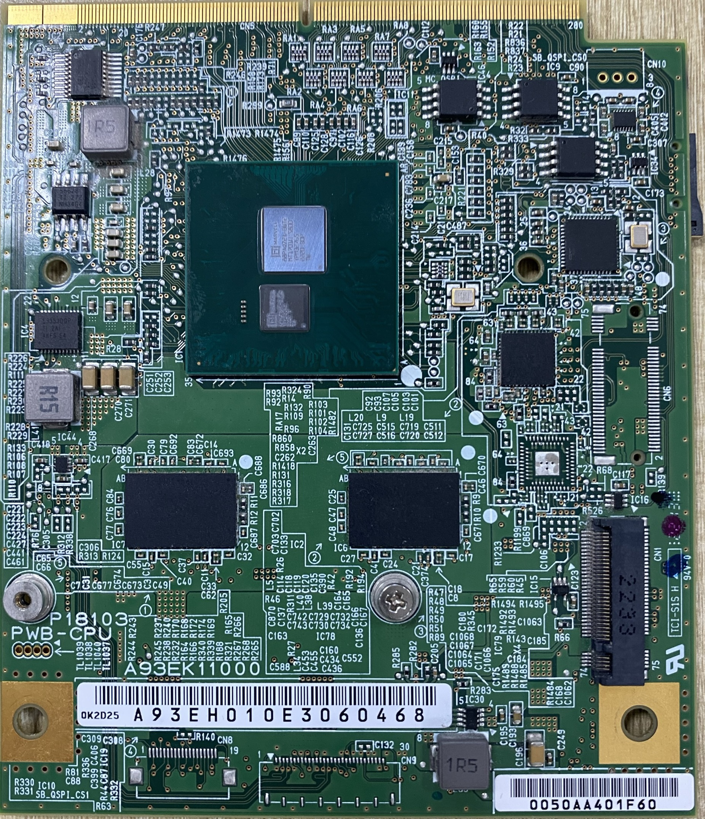

QSPI Flash

1.3. QSPI schematic diagram
 | As for the NOR flash connected with QSPI, both nCS0/nCS1 is connected with "W25Q128FVSIG" (16MB).
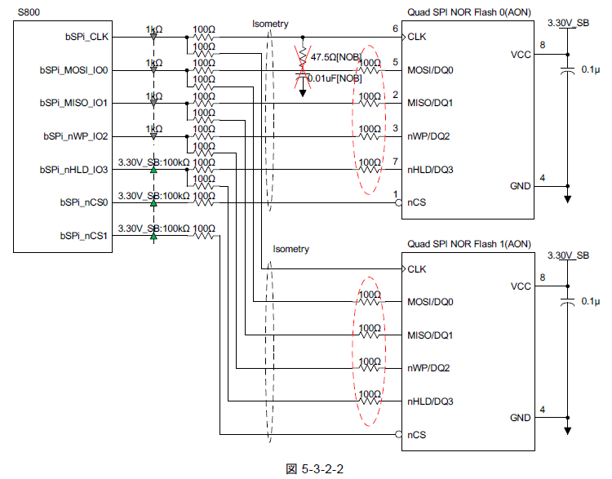
QSPI Controller (S800)
QSPI Flash 0 (4MB)
QSPI Flash 1 (2MB)

1.4.QSPI context chart
 | The I/O of QSPI as shown in the following figures.

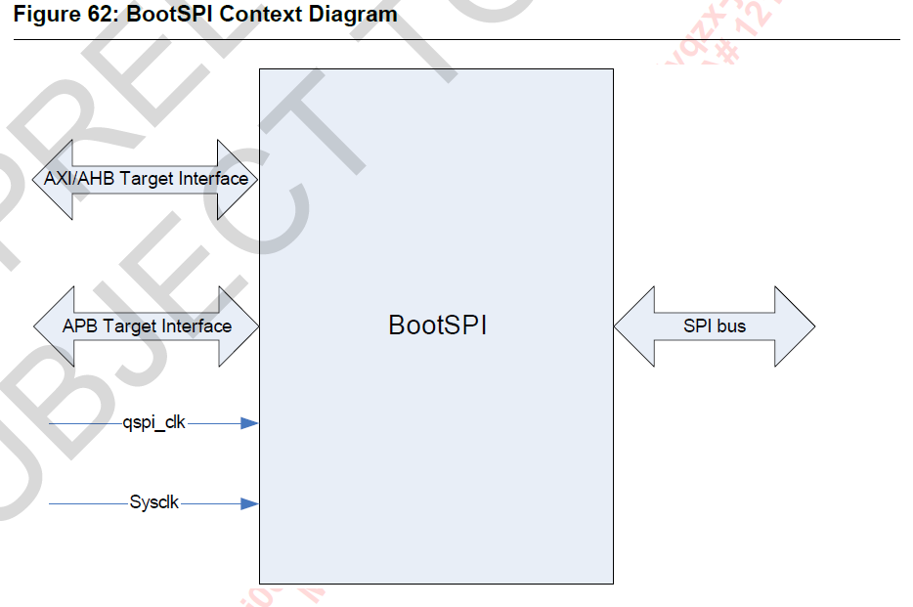

 |  |  |  |  |  |  | AXI/AHB Target IF: Giao diện tốc độ cao, cho phép CPU hoặc DMA truy cập vào bộ nhớ QSPI thông qua bus AXI/AHB. APB Target IF: Giao diện tốc độ thấp, thường dùng để truy cập và cấu hình các thanh ghi điều khiển QSPI. SPI Bus: Giao diện vật lý giữa QSPI và thiết bị flash ngoại vi, hỗ trợ truyền dữ liệu theo chuẩn SPI (hoặc Quad SPI để tăng tốc độ). qspi_clk: Đồng bộ hóa giao tiếp QSPI với thiết bị SPI. sysclk: Đồng bộ hóa QSPI với toàn bộ hệ thống SoC.

